Cover


System Architecture
Project: Gateway v3.0

Doc Version: 1.0
Author: hiennt
Last Update: 30/10/2019

SMS-Group
Search

Create new

Delete
Edit

Search

Search

No data find

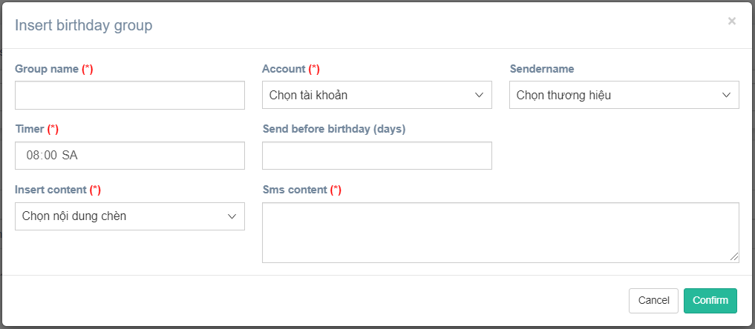
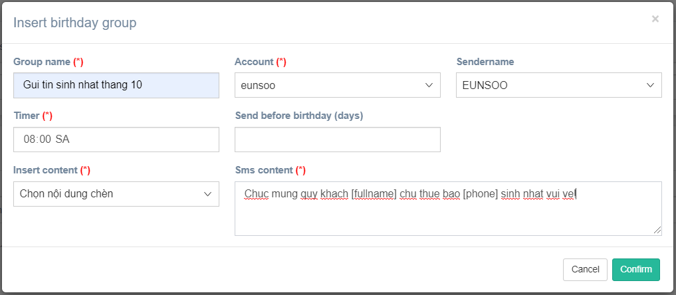

Confirm
Create new

Show message create fail

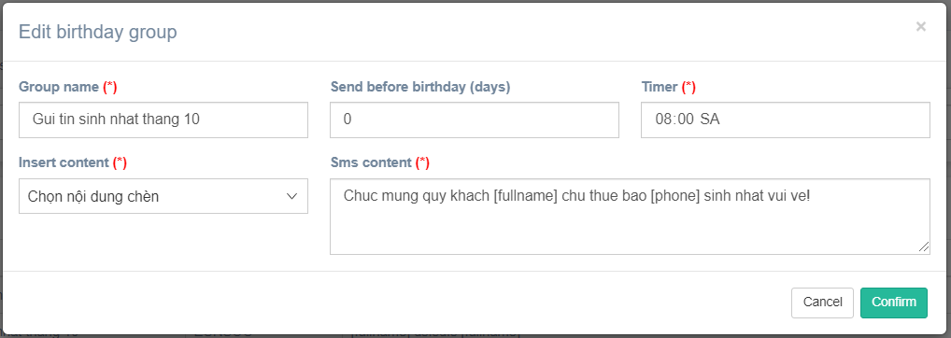

Confirm
Edit

Show message edit fail

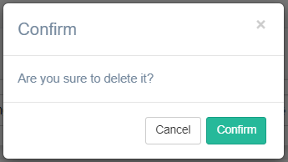

Confirm
Delete

Show message delete fail

Customer-Group
Chọn tài khoản
Chọn nhóm danh sách đã được tạo trong Birthday group

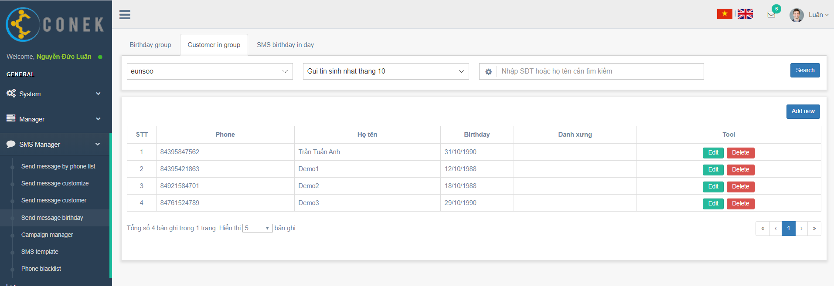

Search

Create new

Edit
Delete

Thêm từ file excel
Thêm từng khách hàng

Confirm
Create new

Show message create fail

Click "Export template" để tải file mẫu

Confirm

Show message fail

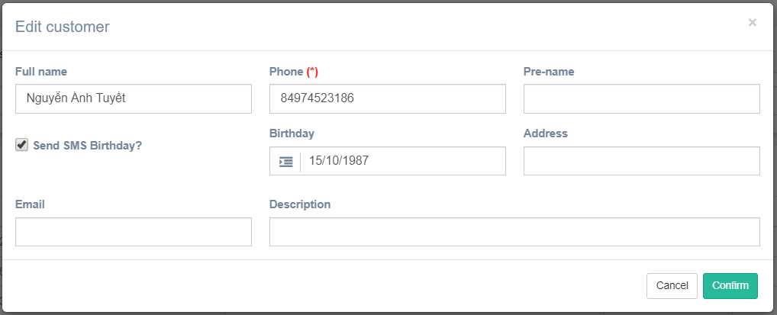

Confirm
Edit

Show message edit fail

Confirm
Delete

Show message delete fail

SMS-Birthday
Danh sách tin nhắn sinh nhật trong ngày

